Sheet1
编号 | 游戏名字 | 所属公司 | 上线时间 | 下载量排名 | 评分 | 游戏设想 | 游戏玩法 | 优点 | 缺点 | 看法 | 游戏截图、截图
 | Color bump 3D | goodjobgames | 2018.12.07 | googleplay第9 （1E+） | 4.0(满分5) | 3D小球碰撞游戏 | 用鼠标操纵小球躲避不同颜色的方块。 | 画面细腻，并且每5关设有奖励关卡，游戏较为简单，每一关设置都不太难，过程轻松。 | 当小球在屏幕上出现过多，可能会存在卡顿现象，影响游戏的体验，奖励关卡获得的金币没有什么实际的用途。 | 尝试做一款小球类的跑酷游戏，不能碰到障碍物，碰到就会死。 | 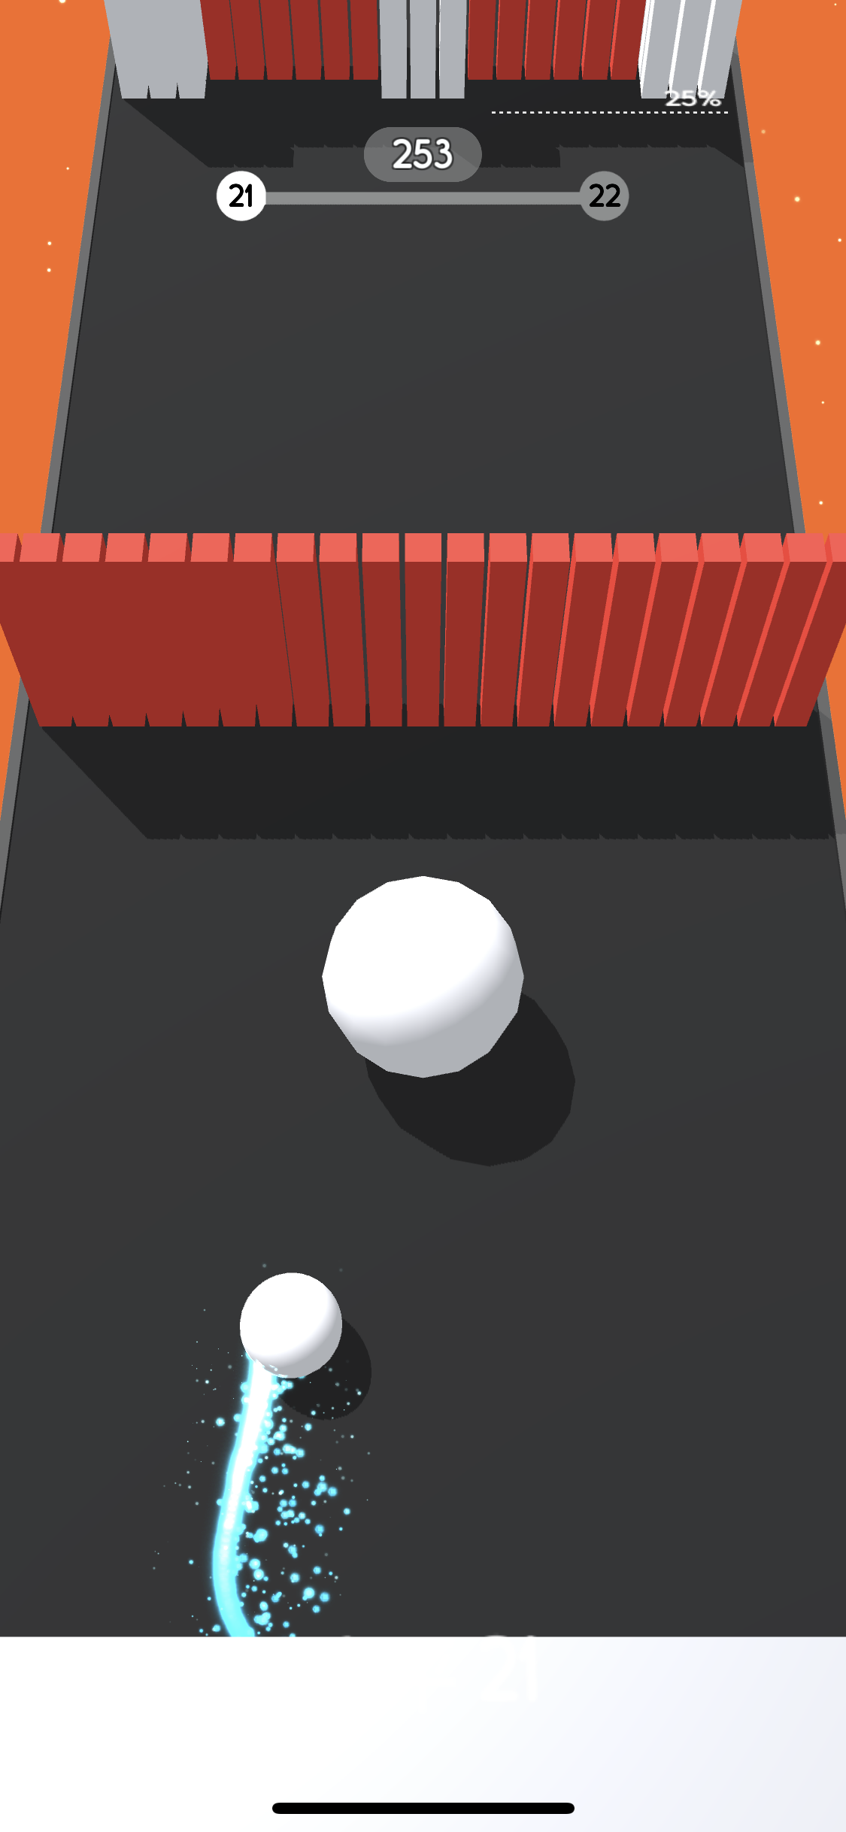
 | Hole.io （黑洞游戏） | voodoo | 2018.6.24 | 免费游戏130 （5000W+） | 4.4(满分5) | io类游戏 | 典型的io类，玩家扮演一个黑洞，在城 中游走吞噬行人、路灯、汽车甚至是大 等事物来让自己的黑洞变得越来越大，并且可以吞噬别的小黑洞来限制别人发展。游戏中分为3种模式，一个是多人版2分钟，一个是单机版两分钟还有一个是大逃杀模式，也就是吃鸡模式。 | 一局两分钟，时间很短，但是能让人感觉到快感，就像欲望的无底洞一样，虽然看起来很大但是还是想要变得更大来满足自己的欲望。 | 游戏中存在一些bug，在大逃杀模式中 如果两个人同时是19级的话这个游戏便不会结束，并且没有按键可以返回，并且和其他Io游戏一样不是一个联机游戏。 | io游戏如果没有好的点子而且没有买量的情况下多半不会很受欢迎，除非能做出一个联机款的游戏
 | Hooked Inc: Fisher Tycoon | Lion Studios | 2018.09.20 | appstore(145) (1000W+) | 4.6(满分5) | 模拟类游戏 | 一个钓鱼的模拟游戏，用鼠标可以在屏 快速滑动可以快速钓到更多的鱼，钓到 的鱼直接换成金钱可以购买游戏内的道 具来升级道具。有多副地图和不同的鱼。 | 相当于经营游戏，升级道具来解锁不 同的情景。 | 跟大多数经营游戏一样，需要 消耗大量的时间在里面。 | 不太建议
 | 猫咪真的很可爱！ | Zplay | 2019.6.10 | 443（模拟游戏榜） | 4.8（满分5） 抄袭原来的游戏 | 模拟云养猫游戏 （画风可爱） | 模拟运营类游戏，只需要点击屏幕或者跟猫对话就可以获取爱心可以升级管家等级，升级建筑可以收取相对应等级的猫粮来喂养猫，在完成每日任务或者升级管家等级可以获取猫草来抽取猫咪。 | 画面精简但是画风很可爱，很容易吸引爱猫人士的喜欢，配音也很舒适，听起来很轻松，让人玩游戏的过程中能够放松自己 | 如果要解锁所有猫图鉴的话可能需要花大量的时间去玩这款游戏，或者就是氪金解决。 | 因为有了这款游戏不太好做下一款猫的游戏，如果可以跟随热点的话把猫改为其他有趣的东西或许可以尝试一下
 | snow clean Idle | Kirill Brusov | 2019.6.10 | 暂无 | 暂无 | 运营游戏 | 用手滑动屏幕铲雪或者挂机等铲雪车来 铲雪来获取金钱，利用金钱升级游戏内道具来使金钱获取的更快。 | 轻松，只需要挂机就可 以获得金钱 | 无聊，需要消 耗大量时间。 | 不建议不推荐
 | House Paint | SayGames | 2019.03.30 | 游戏总榜840 (1000W+) | 4.5（满分5） | 房子涂色游戏 | 通过图画给出的房子来获取砖石，在系 统给的地皮建立自己涂画过的房子然后可以进行升级，挂机获取更多的钻石对房子进行升级。 | 简单，而且有一点益智，需要研究一下如何填充整面。 | 钻石获取太慢，需要等待大量时间。升级太慢，升级需要涂很多的房子。而且建的房子是根据等级而定的，这也导致房子数量过少。 | 可以尝试一给予用户DIY的模式让用户自定义模式，还有等级提升可以增加一些途径。
 | Jelly Shift | Black mobile Game | 2019.6.10 | google新品排行榜83 （5000+下载量） | 暂无 | 变形跑酷类游戏 | 角色主体是一个果冻，可以用手指在屏 幕滑动来改变果冻的形状，用来通过跑道上一定的障碍物。 | 变形跑酷游戏感觉蛮有的，而且画面效果挺不错的。 | 可能过于简单，可以稍微增加一些难度，比如说随机变形什么的 | 增加一些难度，可能可以进行模仿 | 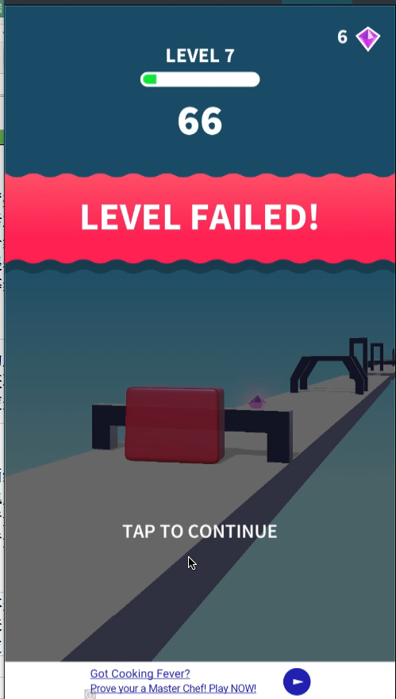
 | 滚动的天空 | Cheetah Technology Corporation Limited | 2016-01-20 | appstore游戏总榜117 （4E+） | 4.5（满分5） | 跑酷类游戏 | 角色的主体是一个球，只需要用手指在屏幕上左右滑动，控制小球的前进方向躲避周围的障碍物 | 游戏主打的是音乐与画面的炫酷感，在跑酷的同时伴随着音乐，而且画面十分的炫酷。 | 画面过于炫，影响了游戏体验，用户只需要控制小球前进的方向而不用控制小球的跳跃，简化了操作。 | 简化画面，不需要这么炫酷的画面，关卡的设置可以更为简单一些
 | 出租快跑 | AI Games FZ | 2019年6月6日 2019.6.6 | 无排名（1000+） | 暂无 | 跑酷类游戏 | 用户操控出租车，一开始去接客户，然后类似于traffic run一样的躲避路上的球。 | 游戏玩法跟traffic一样。 | 关卡设置太简单，容易腻。 | 可改为校车接学生

